H30グラフ
県内に在住する外国人の推移（毎年12月末現在）

 |  |  |  |  |  |  |  |  |  |  |  |  |  |  |  |  | 長野県県民文化部国際課

○ 平成2(1990)年の入管法改正以降、就労目的の日系ブラジル人が急増するなど、外国籍県民が増加した。
○ 県内景気の減退により近年減少が続いていたが、平成27（2015）年に増加に転じ平成30(2018)年12月末の県内の外国人
住民数は35,493人と前年に続き増加している（対前年2,556人増（＋7.8％）)。国籍・地域別では、ベトナム1,064人・
ブラジル248人の増加、在留資格別では技能実習1,171人、特定活動371人、技術・人文知識・国際業務254人の増加となった。
○ 在留資格の「永住者（一般永住者）」が全体の約４割を占めるなど、外国籍県民の定住化が進んでいる。

外国人登録者数← →外国人住民数
合計（人）
国籍別（人）
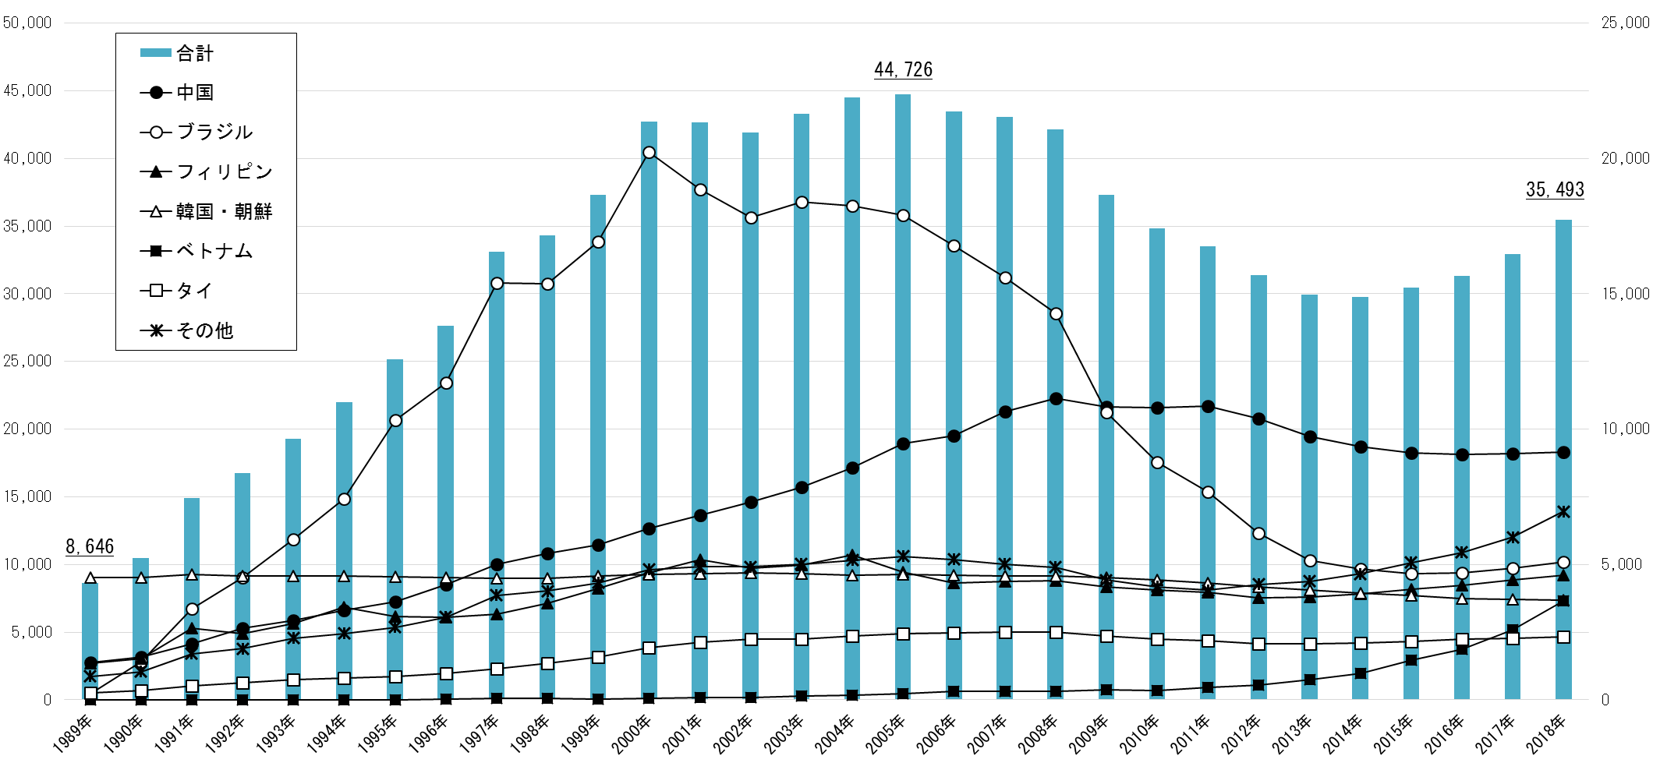
ピーク

県内景気の減退による
ブラジル人の減少が
全体に影響

入管法
改正
中国

ブラジル

ベトナム

 | （単位：人） |  |  |  |  |  |  |  |  | 外国人登録者数← | →外国人住民数
区分 | 2002年 (H14) | 2003年 (H15) | 2004年 (H16) | 2005年 (H17) | 2006年 (H18) | 2007年 (H19) | 2008年 (H20) | 2009年 (H21) | 2010年 (H22) | 2011年 (H)23 | 2012年 (H24) | 2013年 (H25) | 2014年 (H26) | 2015年 (H27) | 2016年 (H28) | 2017年 (H29) | 2018年 (H30) | 構成比
中国 | 7,321 | 7,849 | 8,583 | 9,467 | 9,762 | 10,649 | 11,146 | 10,835 | 10,791 | 10,846 | 10,403 | 9,727 | 9,368 | 9,124 | 9,072 | 9,096 | 9,150 | 25.78%
ブラジル | 17,818 | 18,400 | 18,242 | 17,911 | 16,789 | 15,595 | 14,278 | 10,632 | 8,777 | 7,679 | 6,160 | 5,154 | 4,822 | 4,663 | 4,692 | 4,856 | 5,104 | 14.38%
フィリピン | 4,854 | 4,973 | 5,359 | 4,731 | 4,307 | 4,386 | 4,415 | 4,162 | 4,048 | 3,967 | 3,765 | 3,795 | 3,911 | 4,101 | 4,221 | 4,419 | 4,612 | 12.99%
韓国・朝鮮 | 4,684 | 4,657 | 4,618 | 4,628 | 4,612 | 4,582 | 4,589 | 4,505 | 4,432 | 4,314 | 4,181 | 4,052 | 3,953 | 3,857 | 3,742 | 3,705 | 3,690 | 10.40%
ベトナム | 88 | 131 | 162 | 234 | 305 | 320 | 326 | 374 | 336 | 456 | 545 | 740 | 980 | 1,457 | 1,875 | 2,587 | 3,651 | 10.29%
タイ | 2,231 | 2,248 | 2,358 | 2,457 | 2,489 | 2,497 | 2,515 | 2,370 | 2,251 | 2,201 | 2,083 | 2,073 | 2,094 | 2,162 | 2,258 | 2,267 | 2,331 | 6.57%
その他 | 4,909 | 5,012 | 5,160 | 5,298 | 5,185 | 5,015 | 4,899 | 4,426 | 4,179 | 4,058 | 4,261 | 4,383 | 4,661 | 5,079 | 5,441 | 6,007 | 6,955 | 19.60%
合計 | 41,905 | 43,270 | 44,482 | 44,726 | 43,449 | 43,044 | 42,168 | 37,304 | 34,814 | 33,521 | 31,398 | 29,924 | 29,789 | 30,443 | 31,301 | 32,937 | 35,493 | 100.00%
 |  |  |  |  |  |  |  |  |  |  |  |  |  |  |  |  |  | 2017（H29）年12月末 全国計 2,561,848人
 |  |  |  |  |  |  |  |  |  |  |  |  |  |  |  |  |  | （法務省在留外国人統計より）

※ H23(2011)年末までは「外国人登録者数」（市町村の外国人登録者数を集計した数値）
H24(2012)年末からは「外国人住民数」（市町村の住民基本台帳上の外国人人口を集計した数値）
※ 当資料の数値は県国際課の集計であり、出国記録等によって調整された法務省「在留外国人統計」の数値とは差が生じている。

